Sheet1
환경 : Batch_size = 128, Adam

 | No dropout | 0.05 / 0.05 / 0.1 | 0.1 / 0.1 / 0.2 | 0.15 / 0.15 / 0.3 | 0.2 / 0.2 / 0.4 | 0.25 / 0.25 / 0.5 | 0.3 / 0.3 / 0.6 | 0.35 / 0.35 / 0.7 | 0.4 / 0.4 / 0.8 | 0.45 / 0.45 / 0.9
dropout_rate | 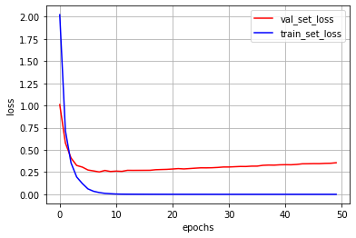 | 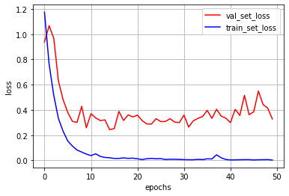 | 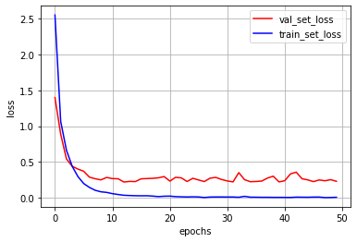 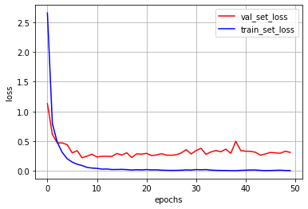 |  | 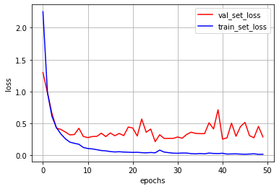 | 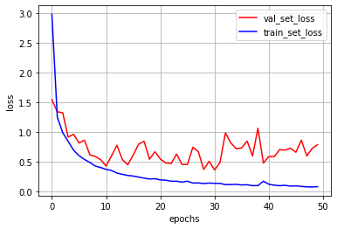 | 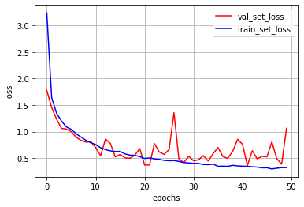
 | 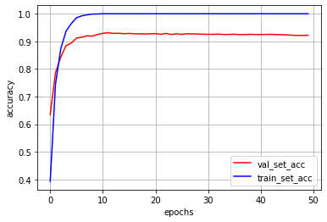 | 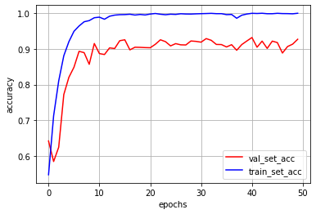 | 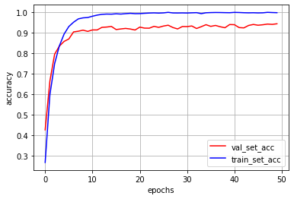 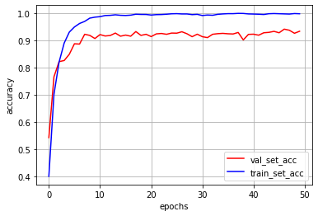 |  | 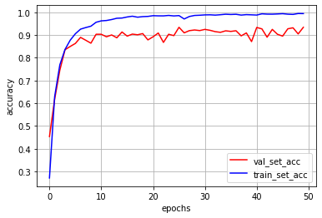 | 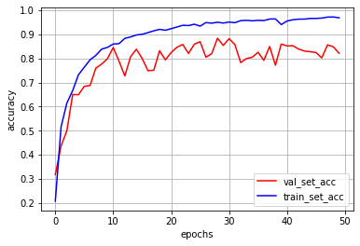 | 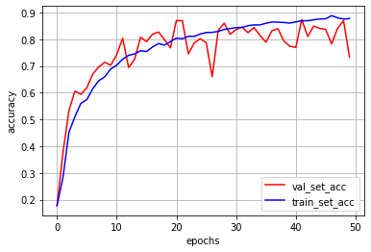

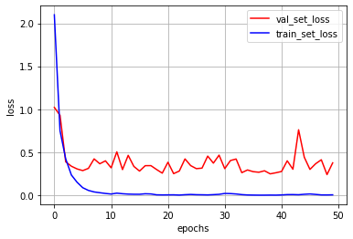
 | train acc 는 금방 100%를 달성하지만 validation acc 는 10번째 epoch 정도부터 점차 낮아진다. Overfitting 이다. |  |  | 이게 가장 좋을듯? | 애가 취해간다 | 난리났다 | 가버렸다

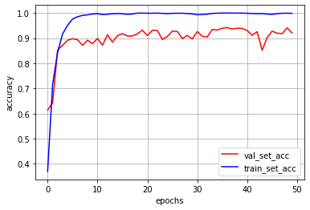

 |  | 두 경우가 얼추 비슷하지만 다르다. 근데 이 droprate 경우 좀 이상한 거 같다

